Φύλλο1
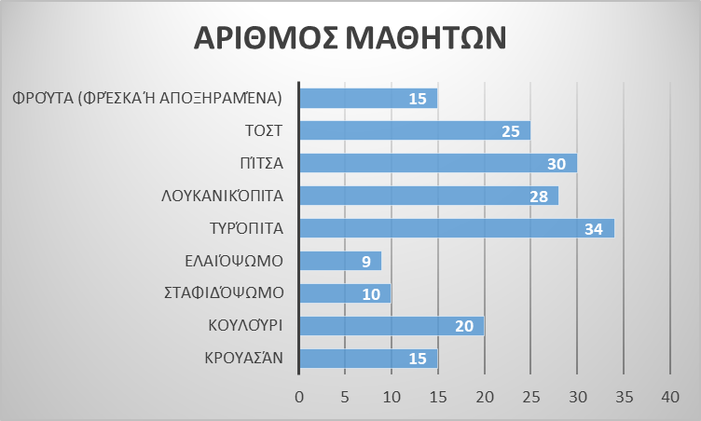
 |  |  | ΟΙ ΔΙΑΤΡΟΦΙΚΕΣ ΣΥΝΗΘΕΙΕΣ ΤΩΝ ΜΑΘΗΤΩΝ ΤΟΥ ΣΧΟΛΕΙΟΥ ΜΑΣ
 |  |  | ΕΠΙΛΟΓΗ ΔΕΚΑΤΙΑΝΟΥ

ΕΙΔΟΣ ΠΡΩΙΝΟΥ | ΑΡΙΘΜΟΣ ΜΑΘΗΤΩΝ |  |  | ΦΥΛΛΟ ΕΡΓΑΣΙΑΣ
Κρουασάν | 15
Κουλούρι | 20 |  |  | ΟΔΗΓΙΕΣ ΠΛΟΗΓΗΓΣΗΣ
Σταφιδόψωμο | 10 | 1) Να ανοίξετε στην επιφάνεια εργασίας του υπολογιστή σας ένα υπολογιστικό φύλλο excel με το όνομα "Διατροφικές συνήθειες
Ελαιόψωμο | 9 | των μαθητών του σχολείου"
Τυρόπιτα | 34 | 2) Κάνοντας χρήση των δεδομένων της έρευνας σας από το κείμενο αρχείου word που δημιουργήσατε, θα πρέπει αρχικά στο φύλλο
Λουκανικόπιτα | 28 | εργασίας να καταγράψετε στη στήλη Α τις διατροφικές επιλογές των μαθητών κατά την ώρα του δεκατιανού και ακολούθως στη
Πίτσα | 30 | στήλη Β τον αντίστοιχο αριθμό μαθητών με την επιλογή αυτή.
Τοστ | 25 | 3) Παρατηρήστε τα στοιχεία του πίνακα που δημιουργήσατε, βρείτε το αθροισμα και στη συνέχεια σύμφωνα με όσα μάθαμε στην
Φρούτα (φρέσκα ή αποξηραμένα) | 15 | 4η Ενότητα των Μαθηματικών της Στ' τάξης του δημοτικού " Συλλογή και Επεξεργασία δεδομένων" , Κεφ 47, "Το πήρες το μήνυμα ;"
 |  | (Άλλοι τύποι γραφημάτων) θα πρέπει να απαντήσετε στα ακόλουθα ερωτήματα:
Σύνολο | 186
 |  | α) Πόσοι μαθητές προτιμούν κουλούρι στο δεκατιανό;
 |  | β) Πόσοι περισσότεροι είναι οι μαθητές που προτιμούν πίτσα σε σχέση με αυτούς που προτιμούν ελαιόψωμο;
 |  | γ) Τι προτιμούν για δεκατιανό οι περισσότεροι μαθητές;

